cum_vola_A
SQN權益比較圖 | SectionA__累積損益數據_最佳SQN圖 | Section_A2D_每日波動數據_最佳SQN圖
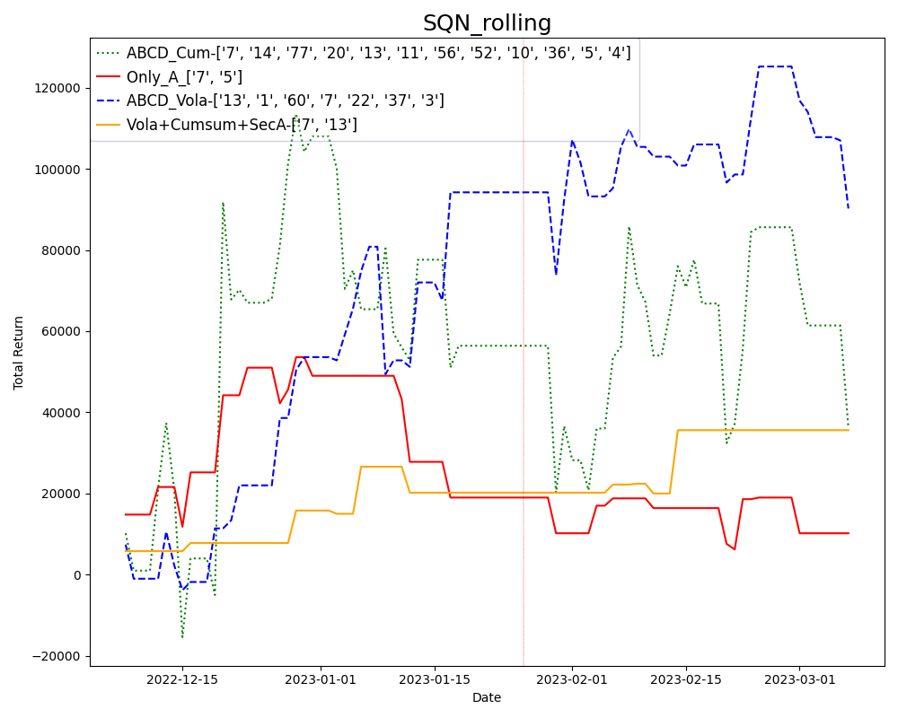
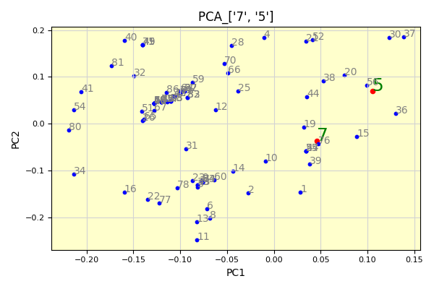
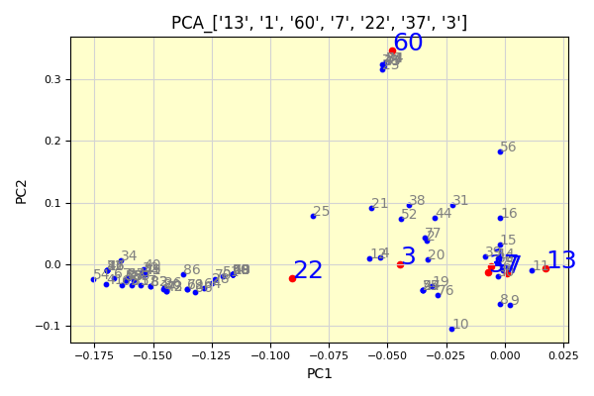

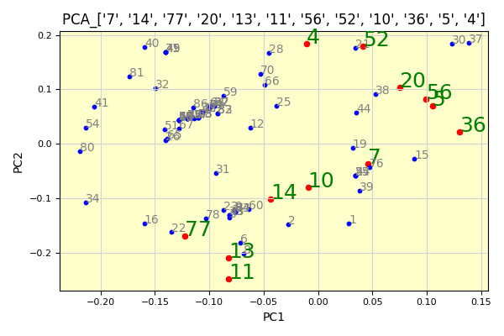
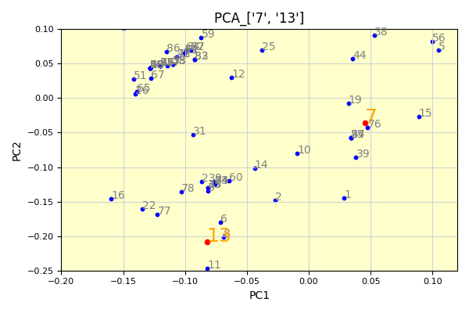
Section_A2D_累積損益數據_最佳SQN圖 | SecA+A2D波動+A2D累積_數據最佳SQN圖 |  | num | filename
 |  |  | 1 | TWF.FITX HOT MR_Strategy_Output_STD0; 221225-34K-40P-96 6867-15 策略回測績效報告.xls
 |  |  | 2 | TWF.FITX HOT 220820-17k-20-40p-sp-NLS-nbar-151 1286-68; MR_Strategy_Output 策略回測績效報告.xls
 |  |  | 3 | TWF.FITX HOT MR_Strategy_Output; 220829-17k-15Y-30-45P-NLS-72 1113-32 策略回測績效報告.xls
 |  |  | 4 | TWF.FITX HOT MR_Strategy_Output; 220903-17K-1.5Y-30-40P-SP-NLS-Nbar-116 807-57 策略回測績效報告.xls
 |  |  | 5 | TWF.FITX HOT MR_Strategy_Output; 221210-34K-5y-40P-132 8910-13 策略回測績效報告.xls
 |  |  | 6 | TWF.FITX HOT MR_Strategy_Output; 221220-40K-5y-40P-58 3500-5 策略回測績效報告.xls
 |  |  | 7 | TWF.FITX HOT MR_Strategy_Output; 221221-42K-5y-40P-132 2318-10 策略回測績效報告.xls
 |  |  | 8 | TWF.FITX HOT MR_Strategy_Output; 221225-34K-5y-40P-151 4707-53 策略回測績效報告.xls
 |  |  | 9 | TWF.FITX HOT MR_Strategy_Output; 221225-34K-5y-40P-151 8312-5 策略回測績效報告.xls
 |  |  | 10 | TWF.FITX HOT MR_Strategy_Output; 221227-44k-5y-50p-95 796-2 策略回測績效報告.xls
 |  |  | 11 | TWF.FITX HOT MR_Strategy_Output; 221230-34k-3y-45p-16 3497-5 策略回測績效報告.xls
 |  |  | 12 | TWF.FITX HOT MR_Strategy_Output; 230216-22K-3Y-Limit-6 5938-1 策略回測績效報告.xls
 |  |  | 13 | TWF.FITX HOT MR_Strategy_Output; AX0312-28K-80P-12Y-127 4449-103 策略回測績效報告.xls
 |  |  | 14 | TWF.FITX HOT MR_Strategy_Output; X221221-37K-5Y-40P-140 5984-102 策略回測績效報告.xls
 |  |  | 15 | TWF.FITX HOT MR_Strategy_Output_STD0; 221216-40K-5y-45p-102 7512-96 策略回測績效報告.xls
 |  |  | 16 | TXF.C1 230222-17K-3Y-40P-Limit-71 10-56 策略回測績效報告.xlsx
 |  |  | 17 | TXF.C1 230222-17K-3Y-40P-Limit-71 1136-41 策略回測績效報告.xlsx
 |  |  | 18 | TXF.C1 230222-17K-3Y-40P-Limit-71 1139-7 策略回測績效報告.xlsx
 |  |  | 19 | TXF.C1 230222-17K-3Y-40P-Limit-71 1212-66 策略回測績效報告.xlsx
 |  |  | 20 | TXF.C1 230222-17K-3Y-40P-Limit-71 1550-45 策略回測績效報告.xlsx
 |  |  | 21 | TXF.C1 230222-17K-3Y-40P-Limit-71 1690-49 策略回測績效報告.xlsx
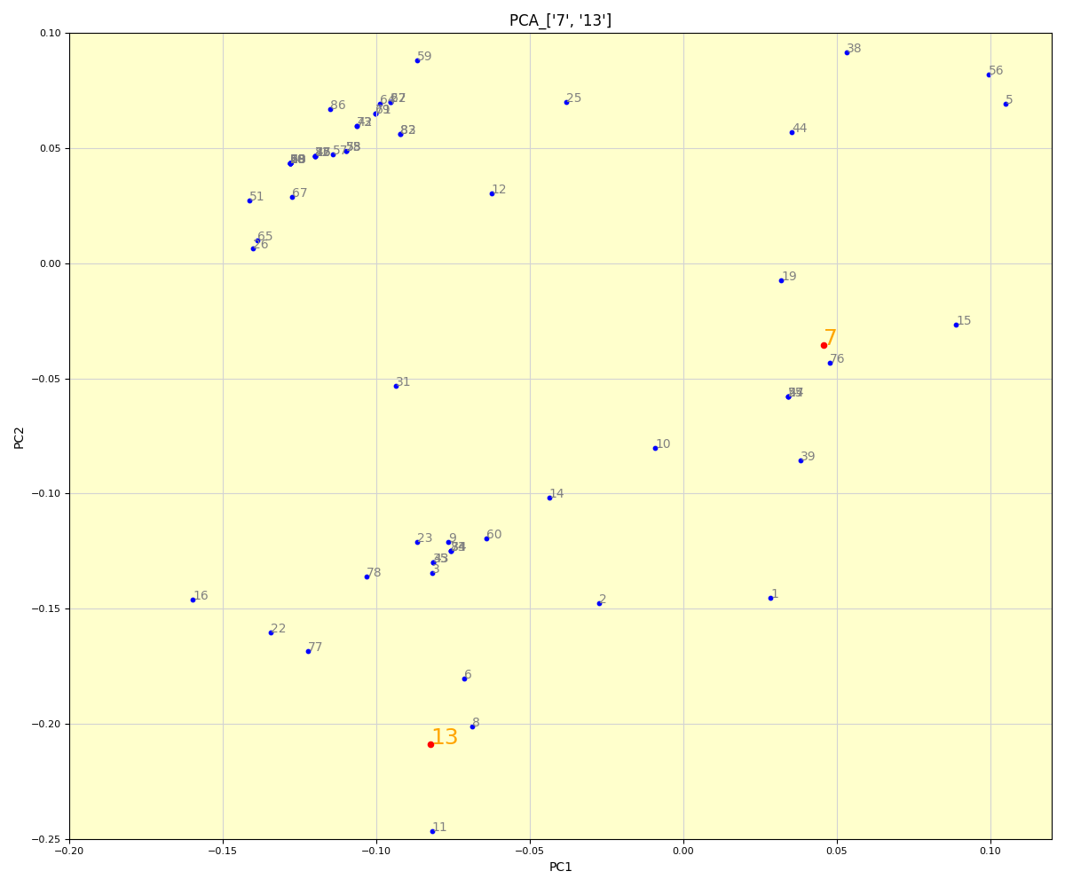
 |  |  | 22 | TXF.C1 230222-17K-3Y-40P-Limit-71 1714-36 策略回測績效報告.xlsx
 |  |  | 23 | TXF.C1 230222-17K-3Y-40P-Limit-71 194-65 策略回測績效報告.xlsx
 |  |  | 24 | TXF.C1 230222-17K-3Y-40P-Limit-71 2006-64 策略回測績效報告.xlsx
 |  |  | 25 | TXF.C1 230222-17K-3Y-40P-Limit-71 2017-51 策略回測績效報告.xlsx
 |  |  | 26 | TXF.C1 230222-17K-3Y-40P-Limit-71 2227-37 策略回測績效報告.xlsx
 |  |  | 27 | TXF.C1 230222-17K-3Y-40P-Limit-71 2399-38 策略回測績效報告.xlsx
 |  |  | 28 | TXF.C1 230222-17K-3Y-40P-Limit-71 2502-2 策略回測績效報告.xlsx
 |  |  | 29 | TXF.C1 230222-17K-3Y-40P-Limit-71 2695-9 策略回測績效報告.xlsx
 |  |  | 30 | TXF.C1 230222-17K-3Y-40P-Limit-71 3081-59 策略回測績效報告.xlsx
 |  |  | 31 | TXF.C1 230222-17K-3Y-40P-Limit-71 3116-52 策略回測績效報告.xlsx
 |  |  | 32 | TXF.C1 230222-17K-3Y-40P-Limit-71 3163-42 策略回測績效報告.xlsx
 |  |  | 33 | TXF.C1 230222-17K-3Y-40P-Limit-71 3174-69 策略回測績效報告.xlsx
 |  |  | 34 | TXF.C1 230222-17K-3Y-40P-Limit-71 3652-27 策略回測績效報告.xlsx
 |  |  | 35 | TXF.C1 230222-17K-3Y-40P-Limit-71 365-57 策略回測績效報告.xlsx
 |  |  | 36 | TXF.C1 230222-17K-3Y-40P-Limit-71 3676-47 策略回測績效報告.xlsx
 |  |  | 37 | TXF.C1 230222-17K-3Y-40P-Limit-71 3705-70 策略回測績效報告.xlsx
 |  |  | 38 | TXF.C1 230222-17K-3Y-40P-Limit-71 4160-48 策略回測績效報告.xlsx
 |  |  | 39 | TXF.C1 230222-17K-3Y-40P-Limit-71 42-46 策略回測績效報告.xlsx
 |  |  | 40 | TXF.C1 230222-17K-3Y-40P-Limit-71 426-35 策略回測績效報告.xlsx
 |  |  | 41 | TXF.C1 230222-17K-3Y-40P-Limit-71 4382-10 策略回測績效報告.xlsx
 |  |  | 42 | TXF.C1 230222-17K-3Y-40P-Limit-71 4880-3 策略回測績效報告.xlsx
 |  |  | 43 | TXF.C1 230222-17K-3Y-40P-Limit-71 5116-58 策略回測績效報告.xlsx
 |  |  | 44 | TXF.C1 230222-17K-3Y-40P-Limit-71 5321-55 策略回測績效報告.xlsx
 |  |  | 45 | TXF.C1 230222-17K-3Y-40P-Limit-71 5478-17 策略回測績效報告.xlsx
 |  |  | 46 | TXF.C1 230222-17K-3Y-40P-Limit-71 5592-8 策略回測績效報告.xlsx
 |  |  | 47 | TXF.C1 230222-17K-3Y-40P-Limit-71 5638-60 策略回測績效報告.xlsx
 |  |  | 48 | TXF.C1 230222-17K-3Y-40P-Limit-71 5676-4 策略回測績效報告.xlsx
 |  |  | 49 | TXF.C1 230222-17K-3Y-40P-Limit-71 5725-28 策略回測績效報告.xlsx
 |  |  | 50 | TXF.C1 230222-17K-3Y-40P-Limit-71 5753-29 策略回測績效報告.xlsx
 |  |  | 51 | TXF.C1 230222-17K-3Y-40P-Limit-71 576-16 策略回測績效報告.xlsx
 |  |  | 52 | TXF.C1 230222-17K-3Y-40P-Limit-71 576-50 策略回測績效報告.xlsx
 |  |  | 53 | TXF.C1 230222-17K-3Y-40P-Limit-71 5768-30 策略回測績效報告.xlsx
 |  |  | 54 | TXF.C1 230222-17K-3Y-40P-Limit-71 5771-18 策略回測績效報告.xlsx
 |  |  | 55 | TXF.C1 230222-17K-3Y-40P-Limit-71 5796-62 策略回測績效報告.xlsx
 |  |  | 56 | TXF.C1 230222-17K-3Y-40P-Limit-71 5918-54 策略回測績效報告.xlsx
 |  |  | 57 | TXF.C1 230222-17K-3Y-40P-Limit-71 6036-43 策略回測績效報告.xlsx
 |  |  | 58 | TXF.C1 230222-17K-3Y-40P-Limit-71 6122-19 策略回測績效報告.xlsx
 |  |  | 59 | TXF.C1 230222-17K-3Y-40P-Limit-71 6423-11 策略回測績效報告.xlsx
 |  |  | 60 | TXF.C1 230222-17K-3Y-40P-Limit-71 6472-63 策略回測績效報告.xlsx
 |  |  | 61 | TXF.C1 230222-17K-3Y-40P-Limit-71 6552-20 策略回測績效報告.xlsx
 |  |  | 62 | TXF.C1 230222-17K-3Y-40P-Limit-71 6624-21 策略回測績效報告.xlsx
 |  |  | 63 | TXF.C1 230222-17K-3Y-40P-Limit-71 6670-1 策略回測績效報告.xlsx
 |  |  | 64 | TXF.C1 230222-17K-3Y-40P-Limit-71 6759-12 策略回測績效報告.xlsx
 |  |  | 65 | TXF.C1 230222-17K-3Y-40P-Limit-71 6774-31 策略回測績效報告.xlsx
 |  |  | 66 | TXF.C1 230222-17K-3Y-40P-Limit-71 6889-32 策略回測績效報告.xlsx
 |  |  | 67 | TXF.C1 230222-17K-3Y-40P-Limit-71 69-40 策略回測績效報告.xlsx
 |  |  | 68 | TXF.C1 230222-17K-3Y-40P-Limit-71 7033-24 策略回測績效報告.xlsx
 |  |  | 69 | TXF.C1 230222-17K-3Y-40P-Limit-71 7050-13 策略回測績效報告.xlsx
 |  |  | 70 | TXF.C1 230222-17K-3Y-40P-Limit-71 741-22 策略回測績效報告.xlsx
 |  |  | 71 | TXF.C1 230222-17K-3Y-40P-Limit-71 7505-44 策略回測績效報告.xlsx
 |  |  | 72 | TXF.C1 230222-17K-3Y-40P-Limit-71 7862-33 策略回測績效報告.xlsx
 |  |  | 73 | TXF.C1 230222-17K-3Y-40P-Limit-71 8011-39 策略回測績效報告.xlsx
 |  |  | 74 | TXF.C1 230222-17K-3Y-40P-Limit-71 806-61 策略回測績效報告.xlsx
 |  |  | 75 | TXF.C1 230222-17K-3Y-40P-Limit-71 8176-25 策略回測績效報告.xlsx
 |  |  | 76 | TXF.C1 230222-17K-3Y-40P-Limit-71 8338-71 策略回測績效報告.xlsx
 |  |  | 77 | TXF.C1 230222-17K-3Y-40P-Limit-71 8393-53 策略回測績效報告.xlsx
 |  |  | 78 | TXF.C1 230222-17K-3Y-40P-Limit-71 8461-67 策略回測績效報告.xlsx
 |  |  | 79 | TXF.C1 230222-17K-3Y-40P-Limit-71 8507-26 策略回測績效報告.xlsx
 |  |  | 80 | TXF.C1 230222-17K-3Y-40P-Limit-71 8522-34 策略回測績效報告.xlsx
 |  |  | 81 | TXF.C1 230222-17K-3Y-40P-Limit-71 8688-14 策略回測績效報告.xlsx
 |  |  | 82 | TXF.C1 230222-17K-3Y-40P-Limit-71 8789-5 策略回測績效報告.xlsx
 |  |  | 83 | TXF.C1 230222-17K-3Y-40P-Limit-71 8855-15 策略回測績效報告.xlsx
 |  |  | 84 | TXF.C1 230222-17K-3Y-40P-Limit-71 8872-68 策略回測績效報告.xlsx
 |  |  | 85 | TXF.C1 230222-17K-3Y-40P-Limit-71 947-23 策略回測績效報告.xlsx
 |  |  | 86 | TXF.C1 230222-17K-3Y-40P-Limit-71 947-6 策略回測績效報告.xlsx

PCA_Tsne_Umap_cumcum
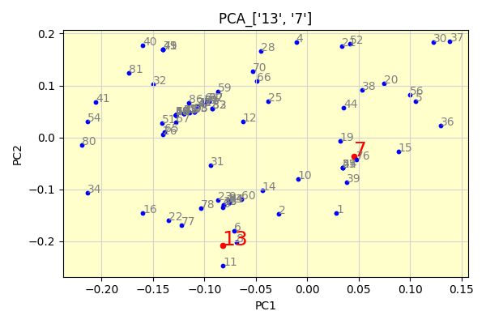
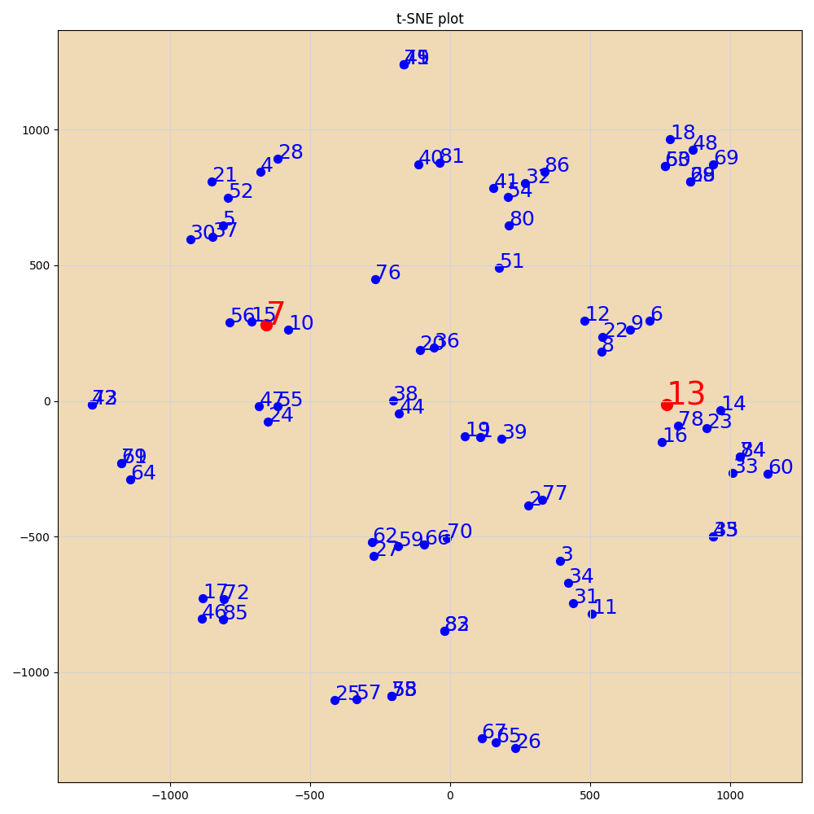

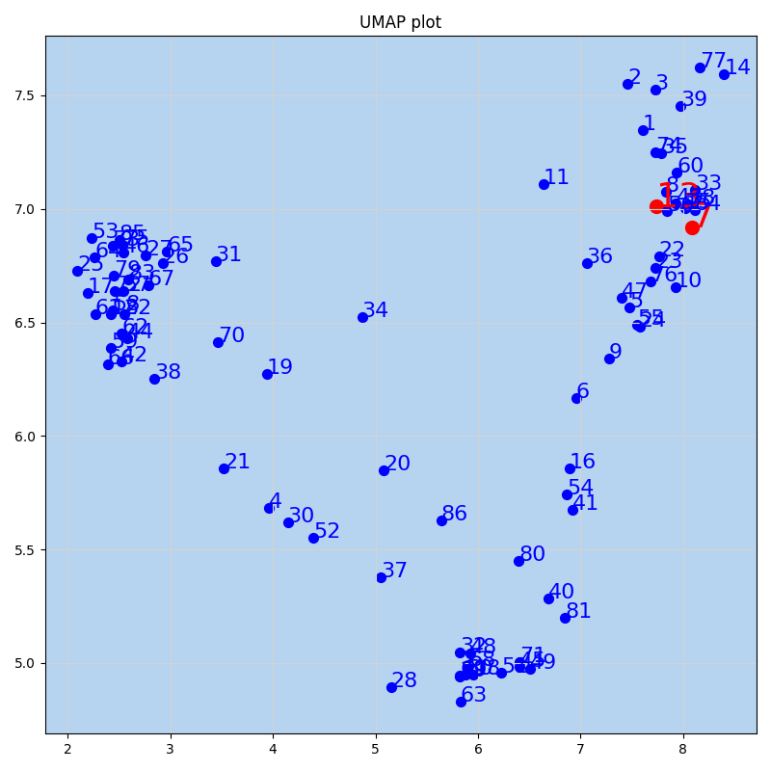
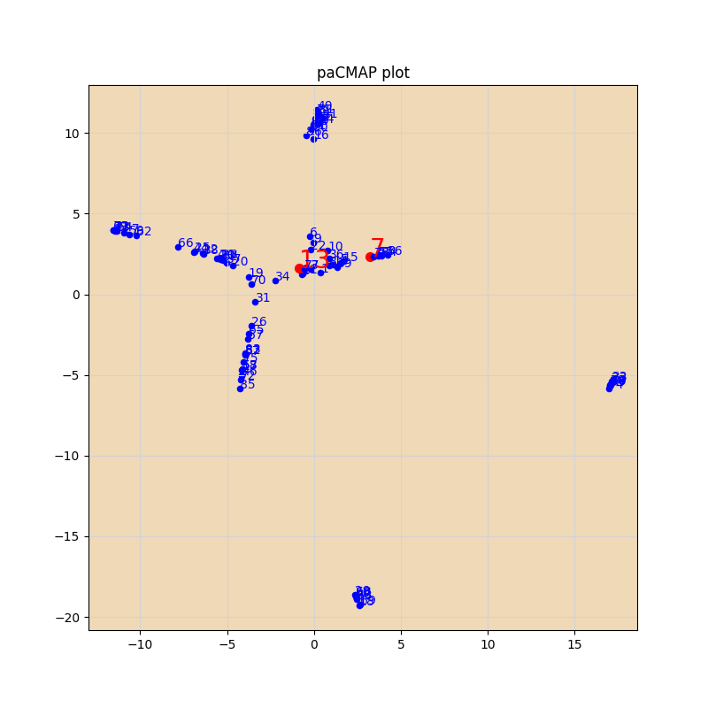

PCA_Tsne_Umap
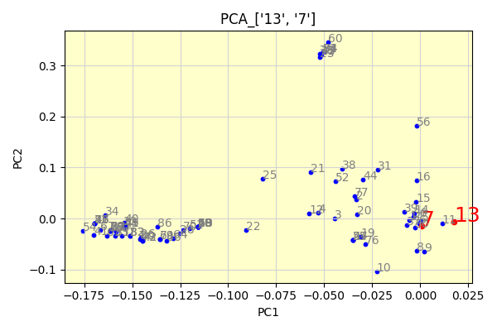
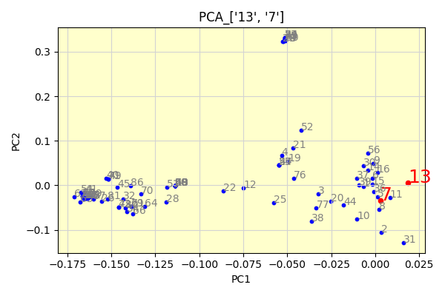
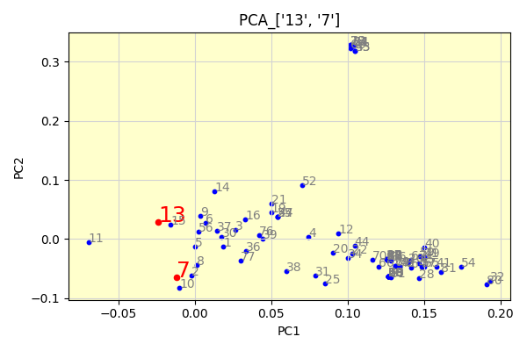

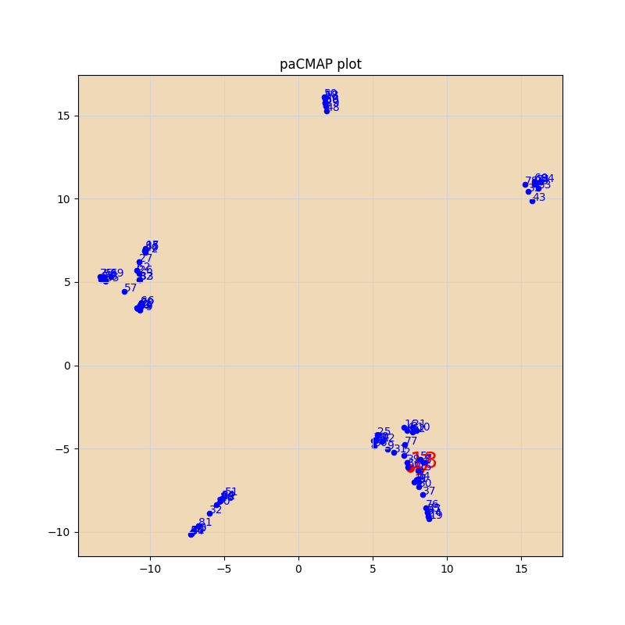
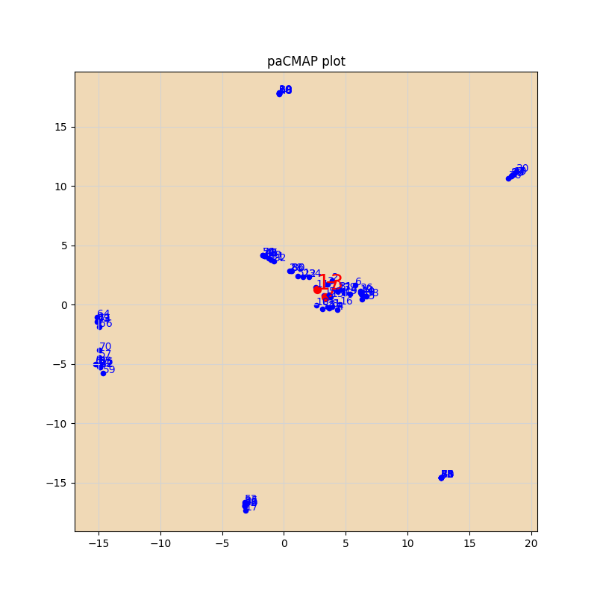
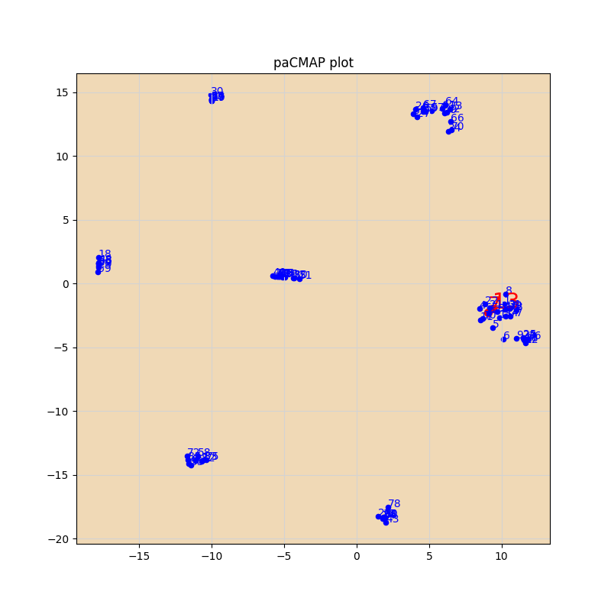

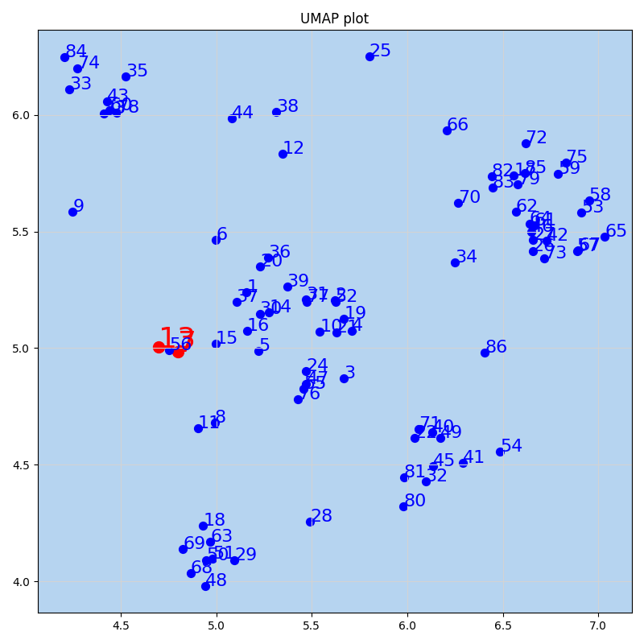
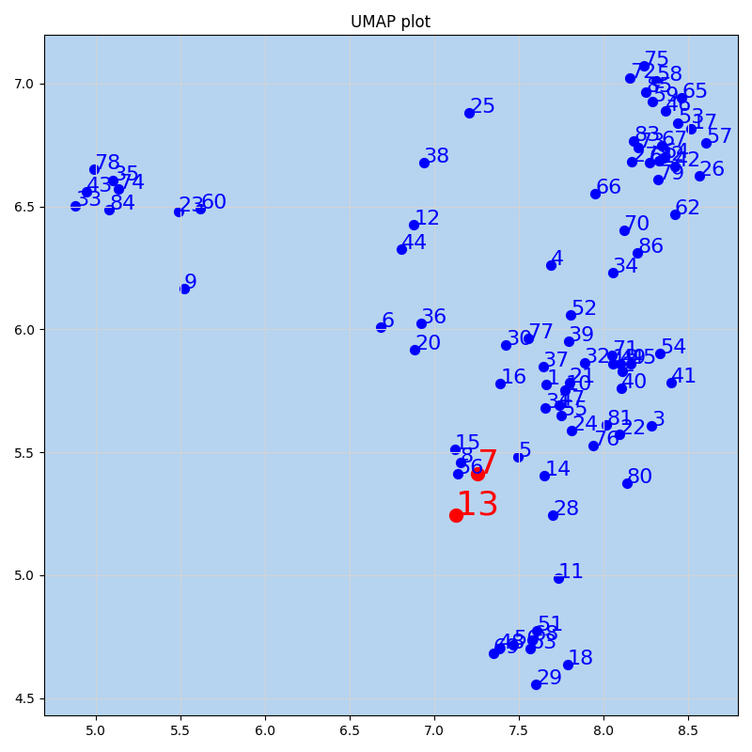
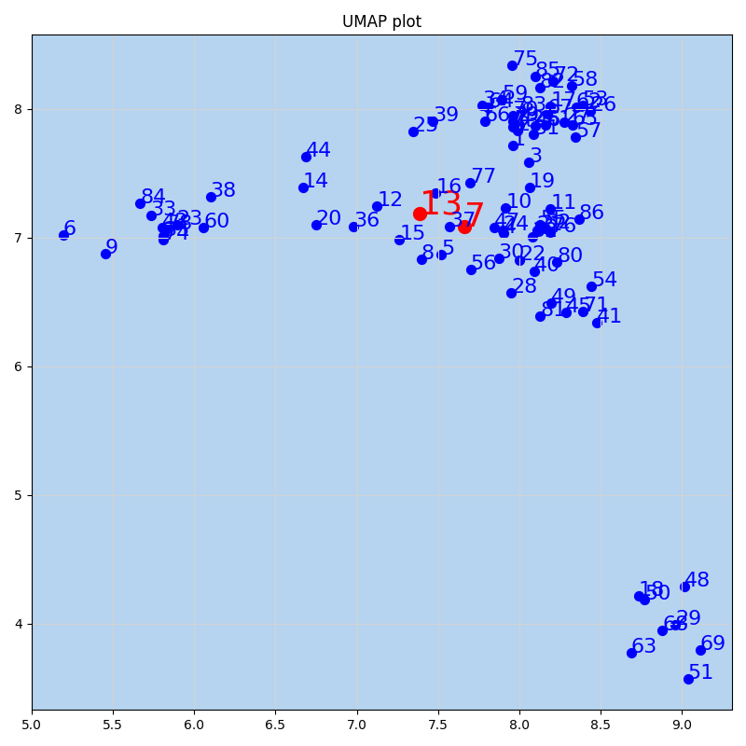

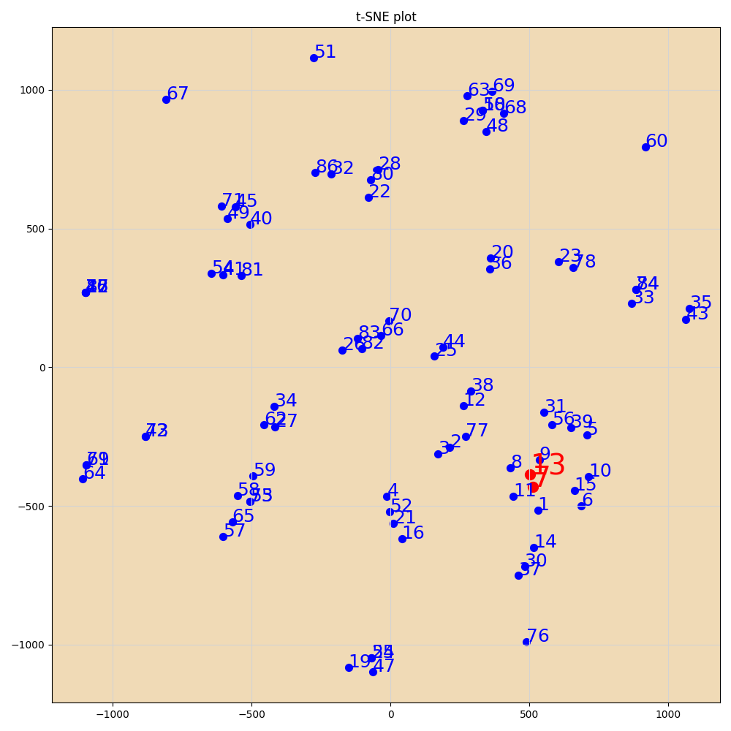
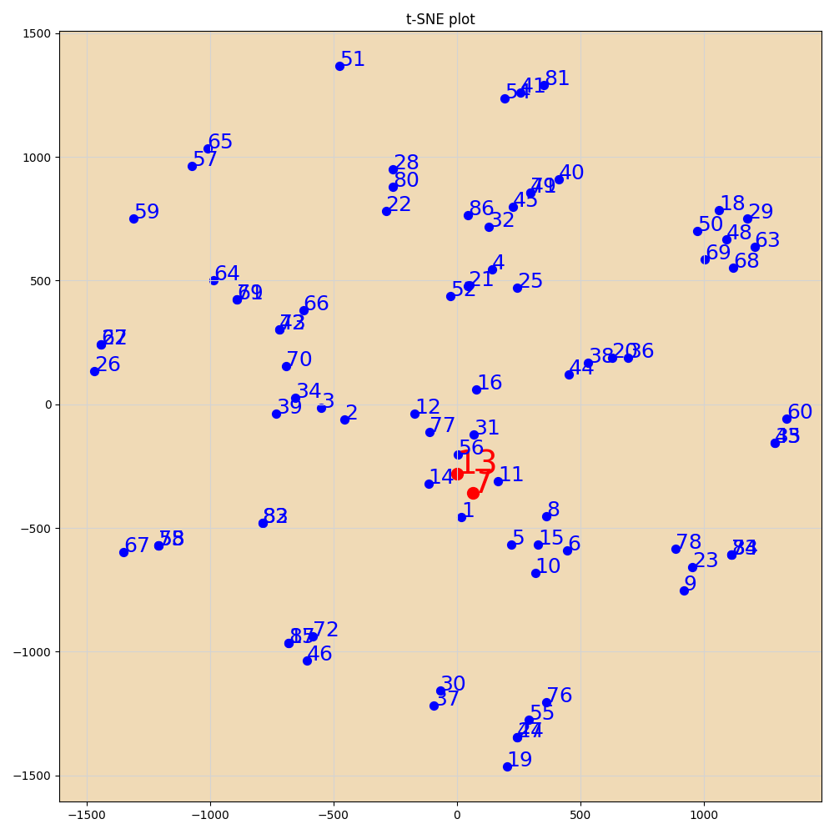
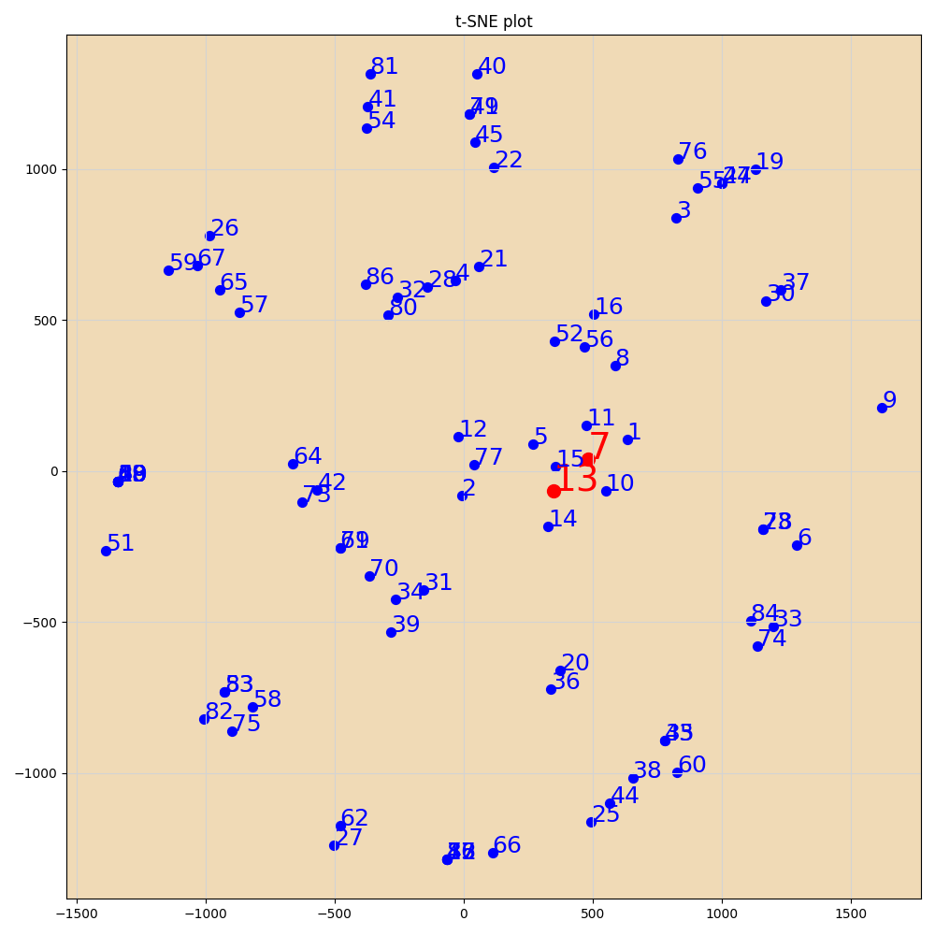

工作表6
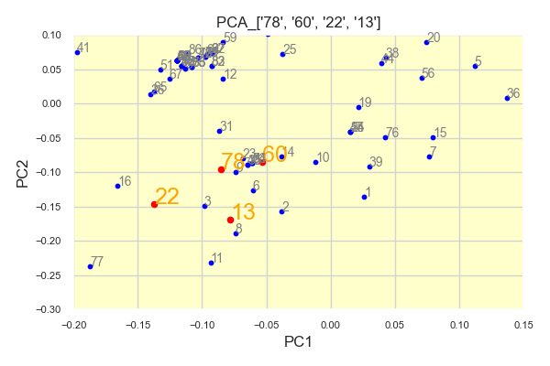

PCA
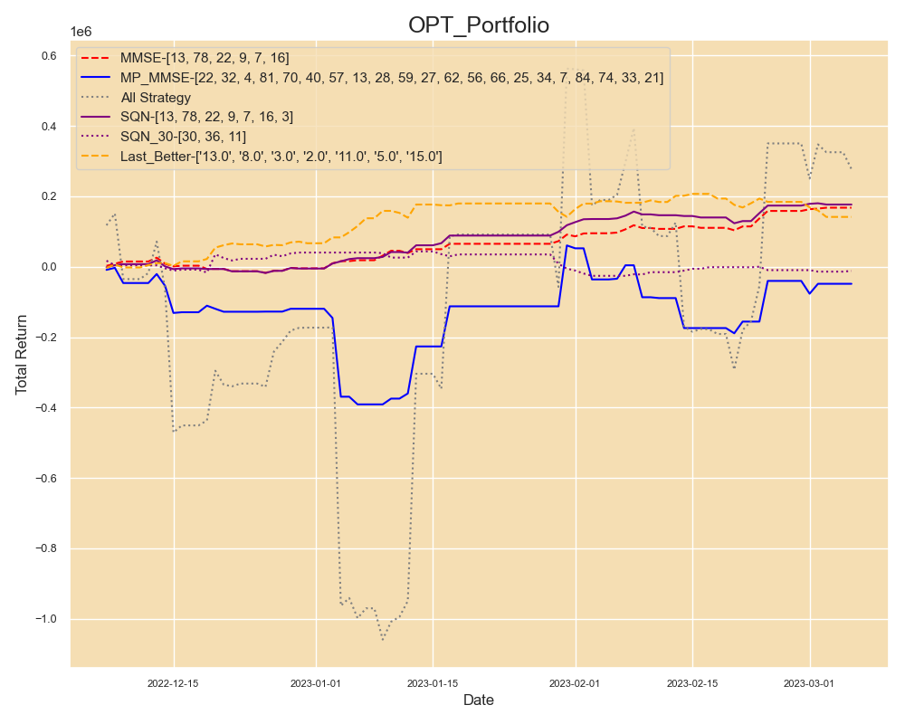
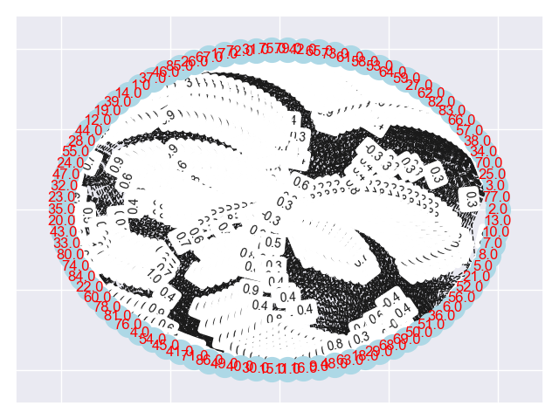
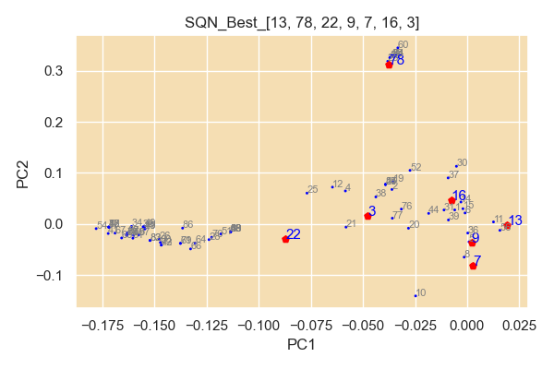
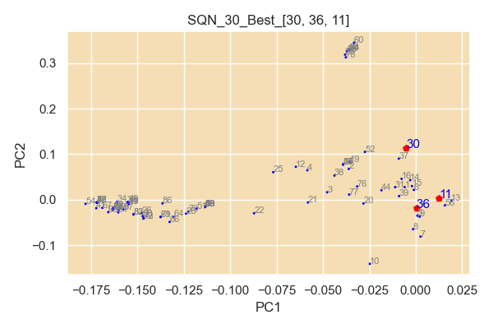
num | filename
13 | TWF.FITX HOT MR_Strategy_Output; AX0312-28K-80P-12Y-127 4449-103 策略回測績效報告.xls
78 | TXF.C1 230222-17K-3Y-40P-Limit-71 8461-67 策略回測績效報告.xlsx
22 | TXF.C1 230222-17K-3Y-40P-Limit-71 1714-36 策略回測績效報告.xlsx
9 | TWF.FITX HOT MR_Strategy_Output; 221225-34K-5y-40P-151 8312-5 策略回測績效報告.xls
7 | TWF.FITX HOT MR_Strategy_Output; 221221-42K-5y-40P-132 2318-10 策略回測績效報告.xls
16 | TXF.C1 230222-17K-3Y-40P-Limit-71 10-56 策略回測績效報告.xlsx
3 | TWF.FITX HOT MR_Strategy_Output; 220829-17k-15Y-30-45P-NLS-72 1113-32 策略回測績效報告.xls

SQN Optimal
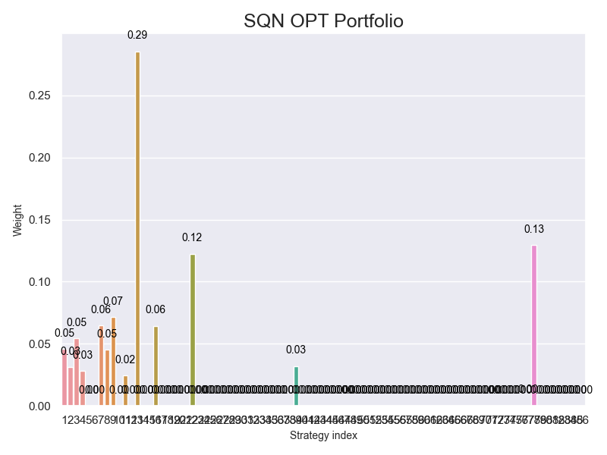
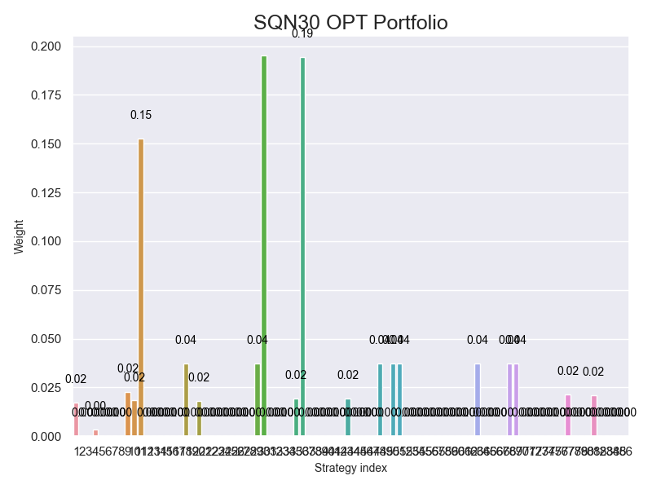

MMSE Optimal Bar


HeatMap
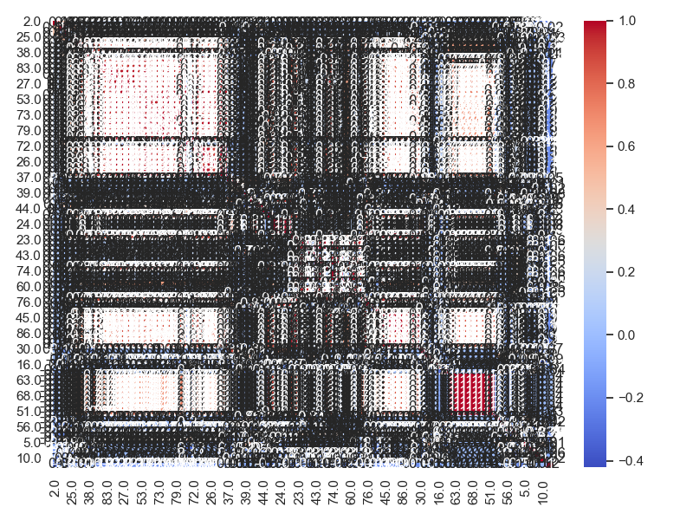

MP_MMSE
